상품제안서
데스크 팝업 메모함(점착메모지) | 상품코드: S23770

 |  |  |  |  |  |  | 02-713-8555 | www.synergygift.co.kr
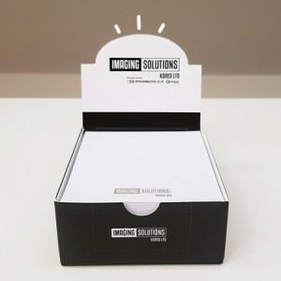

【상세/제작정보】 | <span style="font-size: 18pt;">상자 칼라인쇄, 내지 먹1도인쇄</span><br><span style="font-size: 18pt;">상자, 내지(내지 300매 고정)</span>

【인쇄/포장옵션】 | 풀칼라 / OPP(비닐)

【공급단가】 | 수량 | 500~ | 1,000~ | 3,000~ | 5,000~ | 10,000~
*VAT별도 | 단가 | 2,660원 | 2,220원 | 1,780원 | 1,690원 | 1,630원

【상품 URL】 | https://www.synergygift.co.kr:443/src/goods_detail.php?gdno=23770

